상품제안서
쓸모 코드리스 핸디 선풍기 | 상품코드: S46526

 |  |  |  |  |  |  | 02-713-8555 | www.synergygift.co.kr
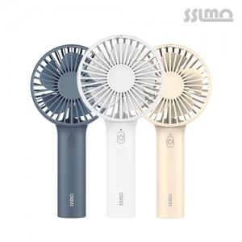

【상세/제작정보】 | <p><span style="font-size: 14pt;">화이트 &amp; 네이비 색상 품절 시즌아웃으로 잰행 불가합니다.</span></p>

【인쇄/포장옵션】 | 실크, 레이저, 풀칼라 / 포장지포장

【공급단가】 | 수량 | 50~ | 100~ | 500~ | 1,000~ | 3,000~
*VAT별도 | 단가 | 5,240원 | 5,040원 | 4,680원 | 4,590원 | 4,510원

【상품 URL】 | https://www.synergygift.co.kr:443/src/goods_detail.php?gdno=46526

